タイトル
同志社大学様

 | 学生勤務管理システム

 | CZ-010_雇用情報マスタ

 | 【 Ver 1.12 】

 |  |  | 2023年 9月27日作成

 |  |  | 2025年 6月12日改訂

見出し部タイトル制御テーブル
タイトル項目 |  | タイトル項目埋め込み内容
①システム名 |  | 学生勤務管理システム
②サブシステム名 |  | 共通機能
③分類名
④作業工程名 |  | 機能設計
⑤ドキュメント代表名 |  | CZ-010_雇用情報マスタ
⑥ドキュメント詳細名 |  | ※ページ毎に個別入力
⑦作成者 |  | 木田 優
⑧作成日 |  | 2023-09-27
⑦改定者 |  | ※ページ毎に個別入力
⑧改定日 |  | 2025/06/12
⑨管理記号 |  | DUC010
⑩Ｖｅｒ |  | 【 Ver 1.12 】

機能概要・画面遷移図
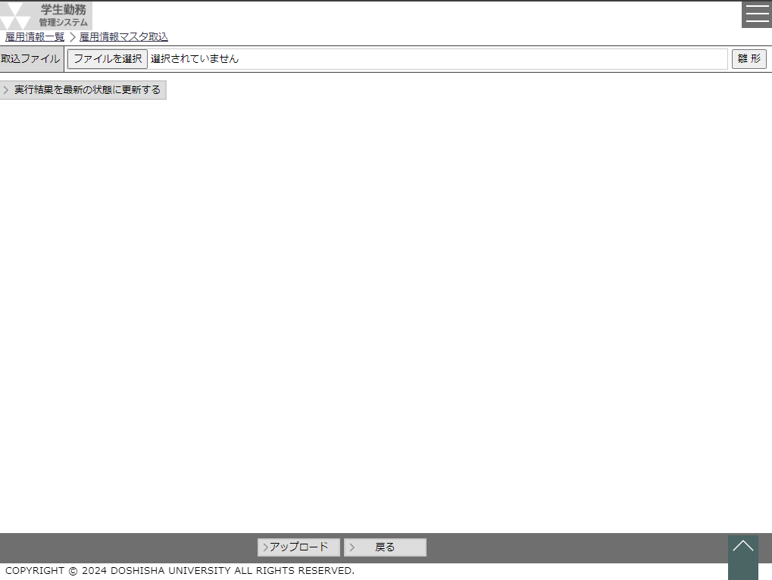
システム名 |  |  |  | 学生勤務管理システム |  |  |  | 工 程 |  |  |  | 機能設計 |  |  |  |  |  | 作 成 |  |  | 木田 優 |  | 2023-09-27 | 管理記号 | DUC010
サブシステム名 |  |  |  | 共通機能 |  |  |  | ドキュメント |  |  |  | CZ-010_雇用情報マスタ |  |  |  |  |  | 改 訂

機能名称 |  |  |  | 雇用情報マスタ |  |  |  |  |  |  |  | 機能ＩＤ | CZ-010 |  |  |  |  | 利用想定ユーザー |  |  |  | 管理者・担当者
機 能 概 要

 | 雇用情報を登録・編集・照会する時に使用する。
 | EXCELを取り込み、雇用情報の一括登録（更新）をする時に使用する。

画 面 遷 移 図

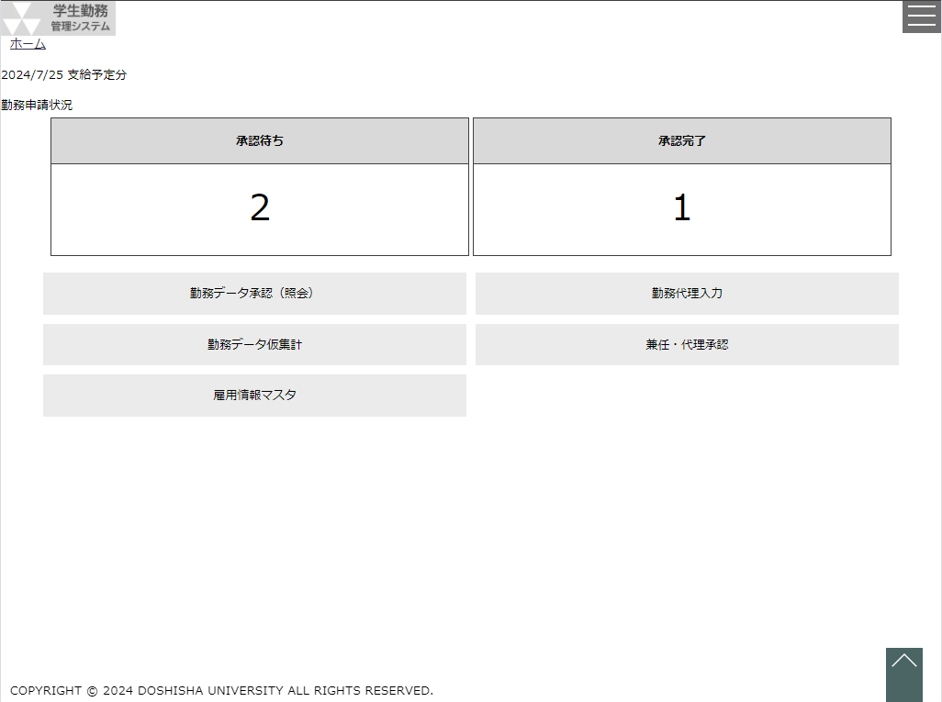
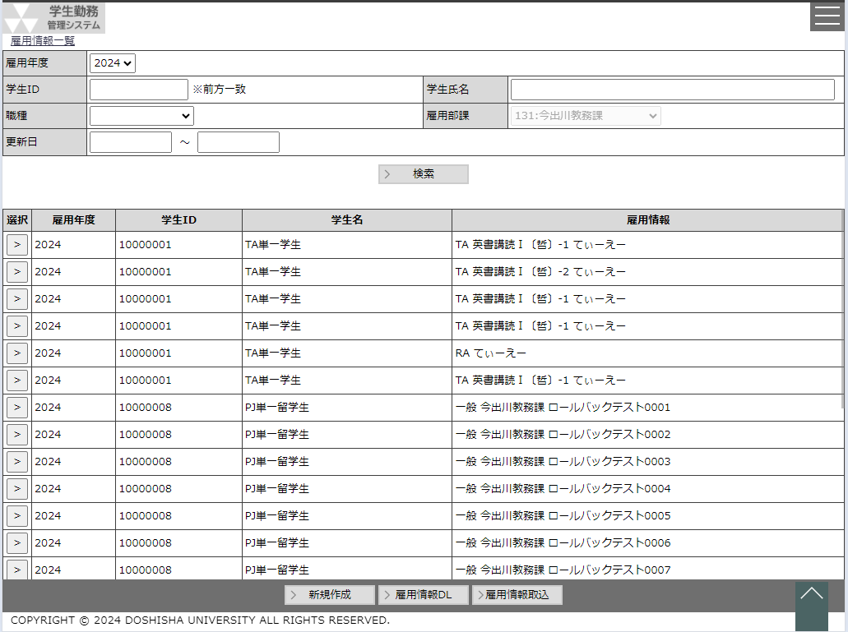
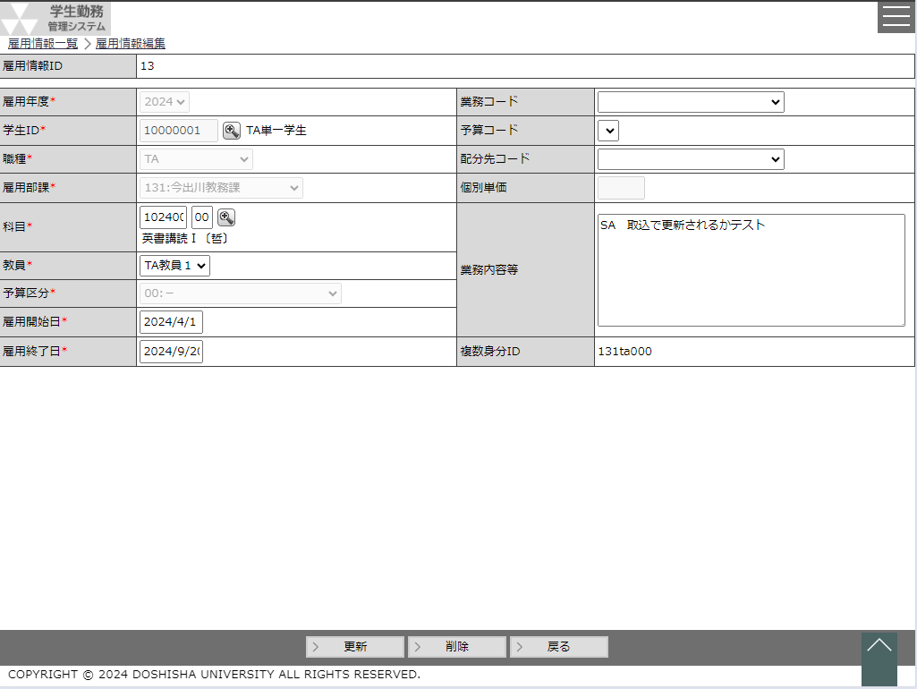
 |  | ○ホーム画面 |  |  |  |  |  |  | ○雇用情報マスタ画面 |  |  |  |  |  |  |  |  |  | ○雇用情報マスタ編集画面
 |  |  | （CC-020-01G） |  |  |  |  |  |  | （CZ-010-01G） |  |  |  |  |  | 選択ボタン |  |  |  | （CZ-010-02G）
 |  |  |  |  |  |  | 雇用情報マスタボタン |  |  |  |  |  |  |  |  | or
 |  |  |  |  |  |  |  |  |  |  |  |  |  |  |  | 新規作成ボタン

 |  |  |  |  |  |  |  |  |  |  |  |  |  |  |  | 戻るボタン

CSV
CSV
EXCEL
 |  |  |  |  | 人事給与連携データ作成ボタン |  |  |  |  |  | 雇用情報ダウンロード
 |  |  |  |  |  | （CZ-010-03C） |  |  |  |  | ボタン |  |  |  |  |  | 雇用情報取込ボタン
 |  |  |  |  |  |  |  |  | （CZ-010-06E） |  |  |  | 戻るボタン

 |  |  |  |  |  |  |  |  |  |  |  |  |  | ○雇用情報マスタ取込画面
 |  |  |  |  |  |  |  |  |  |  |  |  |  |  | （CZ-010-04G）

雇用情報マスタ
システム名 |  |  |  |  | 学生勤務管理システム |  |  |  |  |  |  |  |  |  |  | 工 程 |  | 機能設計 |  |  |  |  |  |  |  |  | 作 成 |  |  | 木田 優 |  |  |  |  |  | 2023-09-27 |  |  | 管理記号 | DUC010
サブシステム名 |  |  |  |  | 共通機能 |  |  |  |  |  |  |  |  |  |  | ドキュメント |  | CZ-010_雇用情報マスタ |  |  |  |  |  |  |  |  | 改 訂 |  |  | 木田 優 |  |  |  |  |  | 2025-06-12

画面名称 |  |  |  |  | 雇用情報マスタ |  |  |  |  |  |  |  |  |  |  |  |  | 画面ＩＤ |  | CZ-010-01G |  |  |  |  |  |  | 利用想定ユーザー |  |  |  |  |  |  | 管理者、担当者
画面レイアウト |  |  |  |  |  |  |  |  |  |  |  |  |  |  |  |  |  |  |  |  |  |  |  |  |  |  | 機能概要

 |  |  |  |  |  |  |  |  |  |  |  |  |  |  |  |  |  |  |  |  |  |  |  |  |  |  |  | ・ | 雇用情報を登録・照会・編集する時に使用する。
 |  |  |  |  |  |  |  |  |  |  |  |  |  |  |  |  |  |  |  |  |  |  |  |  |  |  |  | ・ | 雇用マスタ取込画面への遷移機能がある。
 |  |  |  |  |  |  |  |  |  |  |  |  |  |  |  |  |  |  |  |  |  |  |  |  |  |  |  | ・ | 照会した結果を人事給与連携データとしてＣＳＶ出力することができる。
 |  |  |  |  |  |  |  |  |  |  |  |  |  |  |  |  |  |  |  |  |  |  |  |  |  |  |  | ・ | EXCELを取り込み、雇用情報の一括登録（更新）をする時に使用する。

 |  |  |  |  |  |  |  |  |  |  |  |  |  |  |  |  |  |  |  |  |  |  |  |  |  |  | 画面説明 （処理内容・アクション等）

 |  |  |  |  |  |  |  |  |  |  |  |  |  |  |  |  |  |  |  |  |  |  |  |  |  |  |  | ・ | 雇用年度はシステム日付に該当する年度を初期表示する。
 |  |  |  |  |  |  |  |  |  |  |  |  |  |  |  |  |  |  |  |  |  |  |  |  |  |  |  | ・ | 更新日のカレンダーを押下すると、カレンダーを表示する。

 |  |  |  |  |  |  |  |  |  |  |  |  |  |  |  |  |  |  |  |  |  |  |  |  |  |  |  | ・ | 雇用年度、学生ID、学生氏名、雇用部課
 |  |  |  |  |  |  |  |  |  |  |  |  |  |  |  |  |  |  |  |  |  |  |  |  |  |  |  |  | のいづれかが検索条件にないとエラーとする。

 |  |  |  |  |  |  |  |  |  |  |  |  |  |  |  |  |  |  |  |  |  |  |  |  |  |  |  | ・ | 検索ボタンを押下すると、入力された検索条件を基に該当する雇用情報を
 |  |  |  |  |  |  |  |  |  |  |  |  |  |  |  |  |  |  |  |  |  |  |  |  |  |  |  |  | 表示する。
 |  |  |  |  |  |  |  |  |  |  |  |  |  |  |  |  |  |  |  |  |  |  |  |  |  |  |  | ・ | 検索結果の行は30行を最大とし、31行目以降はページング機能を使用して
 |  |  |  |  |  |  |  |  |  |  |  |  |  |  |  |  |  |  |  |  |  |  |  |  |  |  |  |  | 表示する行を切り替える。

 |  |  |  |  |  |  |  |  |  |  |  |  |  |  |  |  |  |  |  |  |  |  |  |  |  |  |  | ・ | 選択ボタンを押下すると、雇用情報マスタ編集画面を表示する。

 |  |  |  |  |  |  |  |  |  |  |  |  |  |  |  |  |  |  |  |  |  |  |  |  |  |  |  | ・ | 新規作成ボタンを押下すると、雇用情報マスタ編集画面を表示する。

 |  |  |  |  |  |  |  |  |  |  |  |  |  |  |  |  |  |  |  |  |  |  |  |  |  |  |  | ・ | 雇用情報ダウンロードボタンを押下すると、画面に表示されている全結果を
 |  |  |  |  |  |  |  |  |  |  |  |  |  |  |  |  |  |  |  |  |  |  |  |  |  |  |  |  | ＥＸＣＥＬダウンロードする。

 |  |  |  |  |  |  |  |  |  |  |  |  |  |  |  |  |  |  |  |  |  |  |  |  |  |  |  | ・ | 雇用情報取込ボタンを押下すると、雇用情報マスタ取込画面を表示する。

 |  |  |  |  |  |  |  |  |  |  |  |  |  |  |  |  |  |  |  |  |  |  |  |  |  |  |  | ・ | 人事給与連携データ作成ボタンを押下すると、画面に表示されている
 |  |  |  |  |  |  |  |  |  |  |  |  |  |  |  |  |  |  |  |  |  |  |  |  |  |  |  |  | 全結果をＣＳＶ出力する。
 |  |  |  |  |  |  |  |  |  |  |  |  |  |  |  |  |  |  |  |  |  |  |  |  |  |  |  |  | 又、併せて複数身分ＩＤごとの単価一覧をＥＸＣＥＬ出力する。

リストボックス |  |  |  |  |  |  |  |  |  |  |  |  |  |  |  |  |  |  |  |  |  |  |  |  |  |  | 権限による画面制御
項目名 |  |  |  |  |  |  | 内容 |  |  |  |  |  |  |  |  |  |  |  |  |  | 並び順
雇用年度 |  |  |  |  |  |  | 雇用情報マスタの雇用年度をグループ化して表示 |  |  |  |  |  |  |  |  |  |  |  |  |  | 雇用年度の降順 |  |  |  |  |  |  | 権限が担当者の場合は、人事給与連携データ作成ボタンは非表示にする。
職種 |  |  |  |  |  |  | 職種 |  |  |  |  |  |  |  |  |  |  |  |  |  | 昇順
雇用部課 |  |  |  |  |  |  | 雇用部課 |  |  |  |  |  |  |  |  |  |  |  |  |  | 昇順
 |  |  |  |  |  |  |  |  |  |  |  |  |  |  |  |  |  |  |  |  |  |  |  |  |  |  | 一覧の並び順

 |  |  |  |  |  |  |  |  |  |  |  |  |  |  |  |  |  |  |  |  |  |  |  |  |  |  |  | 雇用年度（昇順）→学生ID（昇順）→雇用情報ID（昇順）

画 面 補 足 説 明

 | ○入力項目（検索条件） |  |  |  |  |  |  |  |  |  |  |  |  |  |  |  |  |  |  |  |  | ○リストボックス（続き）
 | 項目名 |  |  |  |  |  |  |  |  | 入力必須 |  |  | 桁数 |  | 入力制限等 |  |  |  |  |  |  |  | 【雇用部課】
 | 雇用年度 |  |  |  |  |  |  |  |  | △ |  |  | - |  | リストボックス |  |  |  |  |  |  |  |  | 雇用部課 |  |  |  |  |  |  |  |  |  |  |  | ▼
 | 学生ID |  |  |  |  |  |  |  |  | △ |  |  | 11 |  | 半角数字、前方一致検索 |  |  |  |  |  |  |  |  |  |  | 101：法人事務室
 | 学生氏名 |  |  |  |  |  |  |  |  | △ |  |  | 100 |  | 前方一致検索 |  |  |  |  |  |  |  |  |  |  | 102：監査室
 | 職種 |  |  |  |  |  |  |  |  | × |  |  | - |  | リストボックス |  |  |  |  |  |  |  |  |  |  | 103：募金課
 | 雇用部課 |  |  |  |  |  |  |  |  | △ |  |  | 3 |  |  |  |  |  |  |  |  |  |  |  |  | 104：150周年記念事務室
 | 更新日 |  |  |  |  | 開始年月日 |  |  |  | × |  |  | - |  | 西暦日付 開始年月日と終了年月日の両方が入力された場合、開始年月日＞終了年月日であればエラーにする。 ※カレンダーを押下するとカレンダー画面が別ウィンドウで表示される。 |  |  |  |  |  |  |  |  |  |  | ・
 |  |  |  |  |  |  |  |  |  |  |  |  |  |  |  |  |  |  |  |  |  |  |  |  |  | ・
 |  |  |  |  |  |  |  |  |  |  |  |  |  |  |  |  |  |  |  |  |  |  |  |  |  | ・
 |  |  |  |  |  | 終了年月日 |  |  |  | × |  |  | -
 |  |  |  |  |  |  |  |  |  |  |  |  |  |  |  |  |  |  |  |  |  | ○雇用情報の表示内容
 |  |  |  |  |  |  |  |  |  |  |  |  |  |  |  |  |  |  |  |  |  |  | ※職種によって表示が異なります。
 | 必須：△ |  |  | （どれか一つでも検索条件にないとエラーとする） |  |  |  |  |  |  |  |  |  |  |  |  |  |  |  |  |  |  |  | 職種 |  |  |  | 項目１ |  |  |  | 項目２ |  |  |  |  | 項目３ | 項目４
 |  |  |  |  |  |  |  |  |  |  |  |  |  |  |  |  |  |  |  |  |  |  |  | TA |  |  |  | 職種名 |  |  |  | 曜日講時※1 |  |  |  |  | 科目・クラス | 担当教員（姓）
 | ○出力項目 |  |  |  |  |  |  |  |  |  |  |  |  |  |  |  |  |  |  |  |  |  |  | SA |  |  |  | 職種名 |  |  |  | 曜日講時※1 |  |  |  |  | 科目・クラス | 担当教員（姓）
 | 項目名 |  |  |  |  |  | 編集内容等 |  |  |  |  |  |  |  |  |  |  |  |  |  |  |  |  | RA |  |  |  | 職種名 |  |  |  | 担当教員（姓）
 | 雇用年度 |  |  |  |  |  | yyyy |  |  |  |  |  |  |  |  |  |  |  |  |  |  |  |  | LA |  |  |  | 職種名 |  |  |  | 雇用部課名称
 | 学生ID |  |  |  |  |  |  |  |  |  |  |  |  |  |  |  |  |  |  |  |  |  |  | 留学生チューター |  |  |  | 職種名 |  |  |  | 担当教員（姓）
 | 学生名 |  |  |  |  |  |  |  |  |  |  |  |  |  |  |  |  |  |  |  |  |  |  | 研究活動等支援員 |  |  |  | 職種名 |  |  |  | 担当教員（姓）
 | 雇用情報 |  |  |  |  |  |  |  |  |  |  |  |  |  |  |  |  |  |  |  |  |  |  | 一般 |  |  |  | 職種名 |  |  |  | 雇用部課名称 |  |  |  |  | 業務内容等
 |  |  |  |  |  |  |  |  |  |  |  |  |  |  |  |  |  |  |  |  |  |  |  | ※1 曜日講時が複数存在する場合は（、）で区切り1行で表示する
 | ○リストボックス
 |  | 【雇用年度】 |  |  |  |  |  |  |  |  |  |  |  | 【職種】 |  |  |  |  |  |  |  | ○エラーメッセージ
 |  |  | 雇用年度 |  |  |  |  |  |  |  |  | ▼ |  |  | 職種 |  |  |  |  | ▼ |  |  | エラー条件 |  |  |  |  |  |  |  |  |  |  |  | エラーメッセージ
 |  |  |  |  |  |  |  | 2023 |  |  |  |  |  |  |  |  | TA |  |  |  |  |  | 雇用年度・学生ID・学生氏名・雇用部課のいづれかが未入力の場合 |  |  |  |  |  |  |  |  |  |  |  | 検索条件が不足しています。検索条件の指定を追加してください。
 |  |  |  |  |  |  |  | 2022 |  |  |  |  |  |  |  |  | SA
 |  |  |  |  |  |  |  | 2021 |  |  |  |  |  |  |  |  | RA
 |  |  |  |  |  |  |  |  |  |  |  |  |  |  |  |  | LA
 |  |  |  |  |  |  |  |  |  |  |  |  |  |  |  |  | 留学生チューター
 |  |  |  |  |  |  |  |  |  |  |  |  |  |  |  |  | 研究活動等支援員
 |  |  |  |  |  |  |  |  |  |  |  |  |  |  |  |  | 一般

画 面 補 足 説 明

 | 〇単価一覧フォーマット |  |  |  |  |  |  |  | ファイル名：『単価一覧_[ユーザID]_yyyymmdd.csv』 |  |  |  |  |  |  |  |  |  |  |  |  |  | 〇校地間移動単価一覧フォーマット |  |  |  |  |  |  |  |  | ファイル名：『校地間移動単価一覧_[ユーザID]_yyyymmdd.csv』
 |  | 項目名 |  |  |  |  |  |  |  |  | 備考 |  |  |  |  |  |  |  |  |  |  |  |  | 項目名 |  |  |  |  |  |  | 備考
 |  | 法人コード |  |  |  |  |  |  |  |  | 10000 固定 |  |  |  |  |  |  |  |  |  |  |  |  | 法人コード |  |  |  |  |  |  | 10000 固定
 |  | 処理年 |  |  |  |  |  |  |  |  | 雇用開始日～終了と出力する日によって、設定値が変動する。 空白 固定 |  |  |  |  |  |  |  |  |  |  |  |  | 処理年 |  |  |  |  |  |  | 単価一覧フォーマットと同じ |  |  |  |  |  |  |  |  |  | 2025年度改修_項番18
 |  |  |  |  |  |  |  |  |  |  |  |  |  |  |  |  |  |  |  |  |  |  |  | 処理月 |  |  |  |  |  |  | 単価一覧フォーマットと同じ
 |  | 処理月 |  |  |  |  |  |  |  |  | 雇用開始日～終了と出力する日によって、設定値が変動する。 空白 固定 |  |  |  |  |  |  |  |  |  |  |  |  | 処理回数 |  |  |  |  |  |  | 0 固定 |  |  |  |  |  |  |  |  |  | 2025年度改修_項番18
 |  |  |  |  |  |  |  |  |  |  |  |  |  |  |  |  |  |  |  |  |  |  |  | 処理区分 |  |  |  |  |  |  | 1 固定
 |  | 処理回数 |  |  |  |  |  |  |  |  | 0 固定 |  |  |  |  |  |  |  |  |  |  |  |  | 職員番号
 |  | 処理区分 |  |  |  |  |  |  |  |  | 1 固定 |  |  |  |  |  |  |  |  |  |  |  |  | 複数身分識別ＩＤ
 |  | 職員番号 |  |  |  |  |  |  |  |  |  |  |  |  |  |  |  |  |  |  |  |  |  | 項目ＩＤ |  |  |  |  |  |  | H560201 固定
 |  | 複数身分識別ＩＤ |  |  |  |  |  |  |  |  |  |  |  |  |  |  |  |  |  |  |  |  |  | 金額 |  |  |  |  |  |  | ユーザコードマスタ[UC001].職種マスタ.校地移動単価
 |  | 項目ＩＤ |  |  |  |  |  |  |  |  | H012100 固定 |  |  |  |  |  |  |  |  |  |  |  |  | 終了処理年 |  |  |  |  |  |  | 空白 固定
 |  | 金額 |  |  |  |  |  |  |  |  | 個別単価、個別単価が無ければ職種毎の標準単価 |  |  |  |  |  |  |  |  |  |  |  |  | 終了処理月 |  |  |  |  |  |  | 空白 固定
 |  | 終了処理年 |  |  |  |  |  |  |  |  | 空白 固定 |  |  |  |  |  |  |  |  |  |  |  |  | 終了処理回数 |  |  |  |  |  |  | 空白 固定
 |  | 終了処理月 |  |  |  |  |  |  |  |  | 空白 固定
 |  | 終了処理回数 |  |  |  |  |  |  |  |  | 空白 固定 |  |  |  |  |  |  |  |  |  |  |  | ○雇用情報ダウンロードフォーマット |  |  |  |  |  |  |  |  |  | ファイル名：『雇用情報_[ユーザID]_yyyymmdd.xlsx』
 |  |  |  |  |  |  |  |  |  |  |  |  |  |  |  |  |  |  |  |  |  |  |  | 項目名 |  |  |  |  |  |  | 備考
 |  |  |  |  |  |  |  |  |  |  |  |  |  |  |  |  |  |  |  |  |  |  |  | 雇用情報通番
 |  |  |  |  |  |  |  |  |  |  |  |  |  |  |  |  |  |  |  |  |  |  |  | 雇用年度
 |  |  |  |  |  |  |  |  |  |  |  |  |  |  |  |  |  |  |  |  |  |  |  | 社員番号 |  |  |  |  |  |  | 利用者の場合は学生ＩＤ
 |  |  |  |  |  |  |  |  |  |  |  |  |  |  |  |  |  |  |  |  |  |  |  | 職種 |  |  |  |  |  |  | 1：ＴＡ、2：ＳＡ、3：ＲＡ、4：ＬＡ・・・・・
 |  |  |  |  |  |  |  |  |  |  |  |  |  |  |  |  |  |  |  |  |  |  |  | 雇用部課コード |  |  |  |  |  |  | 101：法人事務室、102：監査室、103：募金課・・・・
 |  |  |  |  |  |  |  |  |  |  |  |  |  |  |  |  |  |  |  |  |  |  |  | 予算区分 |  |  |  |  |  |  | 00：－、01：TA 学部、02：TA 大学院 ・・・・・
 |  |  |  |  |  |  |  |  |  |  |  |  |  |  |  |  |  |  |  |  |  |  |  | 科目コード
 |  |  |  |  |  |  |  |  |  |  |  |  |  |  |  |  |  |  |  |  |  |  |  | クラスコード
 |  |  |  |  |  |  |  |  |  |  |  |  |  |  |  |  |  |  |  |  |  |  |  | 科目名
 |  |  |  |  |  |  |  |  |  |  |  |  |  |  |  |  |  |  |  |  |  |  |  | 主担当教員コード
 |  |  |  |  |  |  |  |  |  |  |  |  |  |  |  |  |  |  |  |  |  |  |  | 雇用開始日
 |  |  |  |  |  |  |  |  |  |  |  |  |  |  |  |  |  |  |  |  |  |  |  | 雇用終了日
 |  |  |  |  |  |  |  |  |  |  |  |  |  |  |  |  |  |  |  |  |  |  |  | 業務コード
 |  |  |  |  |  |  |  |  |  |  |  |  |  |  |  |  |  |  |  |  |  |  |  | 予算コード
 |  |  |  |  |  |  |  |  |  |  |  |  |  |  |  |  |  |  |  |  |  |  |  | 配分先コード
 |  |  |  |  |  |  |  |  |  |  |  |  |  |  |  |  |  |  |  |  |  |  |  | 業務内容等
 |  |  |  |  |  |  |  |  |  |  |  |  |  |  |  |  |  |  |  |  |  |  |  | 複数身分ＩＤ
 |  |  |  |  |  |  |  |  |  |  |  |  |  |  |  |  |  |  |  |  |  |  |  | 個別単価
 |  |  |  |  |  |  |  |  |  |  |  |  |  |  |  |  |  |  |  |  |  |  |  | 作成日時
 |  |  |  |  |  |  |  |  |  |  |  |  |  |  |  |  |  |  |  |  |  |  |  | 最終更新者
 |  |  |  |  |  |  |  |  |  |  |  |  |  |  |  |  |  |  |  |  |  |  |  | 処理ID
 |  |  |  |  |  |  |  |  |  |  |  |  |  |  |  |  |  |  |  |  |  |  |  | 更新日時 |  |  |  |  |  |  |  |  |  |  |  |  |  |  |  |  | 2025年度改修_項番18

画 面 補 足 説 明

 | ○人事給与連携データフォーマット |  |  |  |  |  |  |  |  |  |  | ファイル名：『人事給与連携データ_[ユーザID]_yyyymmdd.csv』
 |  | 職種：一般以外 |  |  |  |  |  |  |  | ※固定行の背景書を灰色に設定
 |  | 項目名 |  |  |  |  |  |  |  |  | 備考 |  |  |  |  |  |  |  | 項目名 |  |  |  |  |  | 備考
 |  | 職員番号 |  |  |  |  |  |  |  |  | 社員番号 |  |  |  |  |  |  |  | 始業時間 |  |  |  |  |  | 空白 固定
 |  | 複数身分識別ID |  |  |  |  |  |  |  |  | 複数身分ＩＤ |  |  |  |  |  |  |  | 就業時間 |  |  |  |  |  | 空白 固定
 |  | 適用開始日 |  |  |  |  |  |  |  |  | 雇用開始日 |  |  |  |  |  |  |  | 休憩開始時刻１ |  |  |  |  |  | 空白 固定
 |  | 適用終了日 |  |  |  |  |  |  |  |  | 9999/12/31 固定 |  |  |  |  |  |  |  | 休憩終了時刻１ |  |  |  |  |  | 空白 固定
 |  | 終了予定日 |  |  |  |  |  |  |  |  | 雇用終了日 |  |  |  |  |  |  |  | 休憩開始時刻２ |  |  |  |  |  | 空白 固定
雇用部課からユーザコードマスタ[UC004]（組織マスタ）を参照し、人事給与連携データ登録用フラグが1になっている組織コードを設定
 |  | 発令区分 |  |  |  |  |  |  |  |  | 0009000 固定 |  |  |  |  |  |  |  | 休憩終了時刻２ |  |  |  |  |  | 空白 固定
 |  | 決裁区分 |  |  |  |  |  |  |  |  | 3 固定 |  |  |  |  |  |  |  | 休憩開始時刻３ |  |  |  |  |  | 空白 固定
 |  | 決済番号 |  |  |  |  |  |  |  |  | 空白 固定 |  |  |  |  |  |  |  | 休憩終了時刻３ |  |  |  |  |  | 空白 固定
 |  | 人事通達記載 |  |  |  |  |  |  |  |  | 1 固定 |  |  |  |  |  |  |  | 休憩時間 |  |  |  |  |  | 0 固定
 |  | 経歴表記載 |  |  |  |  |  |  |  |  | 1 固定 |  |  |  |  |  |  |  | 日所定労働時間 |  |  |  |  |  | 0 固定
 |  | 辞令発行 |  |  |  |  |  |  |  |  | 1 固定 |  |  |  |  |  |  |  | 週所定労働時間 |  |  |  |  |  | 0 固定
 |  | 雇用体系 |  |  |  |  |  |  |  |  | 03 固定 |  |  |  |  |  |  |  | 月所定労働時間 |  |  |  |  |  | 0 固定
 |  | 職員区分 |  |  |  |  |  |  |  |  | 2 固定 |  |  |  |  |  |  |  | 所定労働日数 |  |  |  |  |  | 0 固定
 |  | 所属組織コード |  |  |  |  |  |  |  |  | ユーザコードマスタ[UC004].組織コード |  |  |  |  |  |  |  | 所定外労働の有無 |  |  |  |  |  | 0 固定
 |  | 給与組織コード |  |  |  |  |  |  |  |  | ユーザコードマスタ[UC004].組織コード |  |  |  |  |  |  |  | 所定外労働時間 |  |  |  |  |  | 0 固定
 |  | 会計組織コード |  |  |  |  |  |  |  |  | 予算コード なければ、同上 |  |  |  |  |  |  |  | 休日労働の有無 |  |  |  |  |  | 0 固定
 |  | 考課組織コード |  |  |  |  |  |  |  |  | 空白 固定 |  |  |  |  |  |  |  | 休日労働日数 |  |  |  |  |  | 空白 固定
 |  | 役職コード |  |  |  |  |  |  |  |  | 99000 固定 |  |  |  |  |  |  |  | 賃金締切日 |  |  |  |  |  | 空白 固定
 |  | 給与支給区分 |  |  |  |  |  |  |  |  | 50 固定 |  |  |  |  |  |  |  | 賃金支払日 |  |  |  |  |  | 空白 固定
 |  | 給与支給計算区分 |  |  |  |  |  |  |  |  | 1 固定 |  |  |  |  |  |  |  | 定例の休日 |  |  |  |  |  | 空白 固定
 |  | 時間外手当支給区分 |  |  |  |  |  |  |  |  | 1 固定 |  |  |  |  |  |  |  | 非定例の休日 |  |  |  |  |  | 空白 固定
 |  | 給与年齢調整値 |  |  |  |  |  |  |  |  | 0 固定 |  |  |  |  |  |  |  | 勤続６か月未満の年休有無 |  |  |  |  |  | 0 固定
 |  | 職能等級コード |  |  |  |  |  |  |  |  | 空白 固定 |  |  |  |  |  |  |  | 退職届の提出期限 |  |  |  |  |  | 空白 固定
 |  | 職能等級号俸 |  |  |  |  |  |  |  |  | 空白 固定 |  |  |  |  |  |  |  | 退職届の提出先 |  |  |  |  |  | 空白 固定
 |  | 職務等級コード |  |  |  |  |  |  |  |  | 空白 固定 |  |  |  |  |  |  |  | 解雇の事由及び手続 |  |  |  |  |  | 空白 固定
 |  | 職務等級号俸 |  |  |  |  |  |  |  |  | 空白 固定 |  |  |  |  |  |  |  | 任意項目コード１ |  |  |  |  |  | 配分先コード
 |  | 職位コード |  |  |  |  |  |  |  |  | 複数身分IDから変換して職位コードを取得 |  |  |  |  |  |  |  | 任意項目コード２ |  |  |  |  |  | 空白 固定
 |  | 職群コード |  |  |  |  |  |  |  |  | 複数身分IDから変換して職群コードを取得 |  |  |  |  |  |  |  | 任意項目コード３ |  |  |  |  |  | 空白 固定
 |  | 職種コード |  |  |  |  |  |  |  |  | 02 固定 |  |  |  |  |  |  |  | 任意項目コード４ |  |  |  |  |  | 空白 固定
 |  | 職務)コード |  |  |  |  |  |  |  |  | 空白 固定 |  |  |  |  |  |  |  | 任意項目コード５ |  |  |  |  |  | 空白 固定
 |  | 主身分ﾌﾗｸﾞ |  |  |  |  |  |  |  |  | 0 固定 |  |  |  |  |  |  |  | 任意項目コード６ |  |  |  |  |  | 空白 固定
 |  | 人件費更新フラグ |  |  |  |  |  |  |  |  | 1 固定 |  |  |  |  |  |  |  | 任意項目コード７ |  |  |  |  |  | 空白 固定
 |  | 主副区分 |  |  |  |  |  |  |  |  | 0 固定 |  |  |  |  |  |  |  | 任意項目コード８ |  |  |  |  |  | 空白 固定
 |  | 勤務場所 |  |  |  |  |  |  |  |  | 空白 固定 |  |  |  |  |  |  |  | 任意項目コード９ |  |  |  |  |  | 空白 固定
 |  | 勤務場所名称 |  |  |  |  |  |  |  |  | 空白 固定 |  |  |  |  |  |  |  | 任意項目コード１０ |  |  |  |  |  | 空白 固定
 |  | 勤務場所電話番号 |  |  |  |  |  |  |  |  | 空白 固定
 |  | 業務内容 |  |  |  |  |  |  |  |  | 空白 固定

画 面 補 足 説 明

 | ○人事給与連携データフォーマット |  |  |  |  |  |  |  |  |  |  | ファイル名：『人事給与連携データ_[ユーザID]_yyyymmdd.csv』
 |  | 職種：一般 |  |  |  |  |  |  |  | ※固定行の背景書を灰色に設定
 |  | 項目名 |  |  |  |  |  |  |  |  | 備考 |  |  |  |  |  |  |  | 項目名 |  |  |  |  |  | 備考
 |  | 職員番号 |  |  |  |  |  |  |  |  | 社員番号 |  |  |  |  |  |  |  | 始業時間 |  |  |  |  |  | 空白 固定
 |  | 複数身分識別ID |  |  |  |  |  |  |  |  | 複数身分ＩＤ |  |  |  |  |  |  |  | 就業時間 |  |  |  |  |  | 空白 固定
 |  | 適用開始日 |  |  |  |  |  |  |  |  | 雇用開始日 |  |  |  |  |  |  |  | 休憩開始時刻１ |  |  |  |  |  | 空白 固定
 |  | 適用終了日 |  |  |  |  |  |  |  |  | 9999/12/31 固定 |  |  |  |  |  |  |  | 休憩終了時刻１ |  |  |  |  |  | 空白 固定
 |  | 終了予定日 |  |  |  |  |  |  |  |  | 雇用終了日 |  |  |  |  |  |  |  | 休憩開始時刻２ |  |  |  |  |  | 空白 固定
雇用部課からユーザコードマスタ[UC004]（組織マスタ）を参照し、人事給与連携データ登録用フラグが1になっている組織コードを設定
 |  | 発令区分 |  |  |  |  |  |  |  |  | 0009000 固定 |  |  |  |  |  |  |  | 休憩終了時刻２ |  |  |  |  |  | 空白 固定
 |  | 決裁区分 |  |  |  |  |  |  |  |  | 3 固定 |  |  |  |  |  |  |  | 休憩開始時刻３ |  |  |  |  |  | 空白 固定
 |  | 決済番号 |  |  |  |  |  |  |  |  | 空白 固定 |  |  |  |  |  |  |  | 休憩終了時刻３ |  |  |  |  |  | 空白 固定
 |  | 人事通達記載 |  |  |  |  |  |  |  |  | 1 固定 |  |  |  |  |  |  |  | 休憩時間 |  |  |  |  |  | 0 固定
 |  | 経歴表記載 |  |  |  |  |  |  |  |  | 1 固定 |  |  |  |  |  |  |  | 日所定労働時間 |  |  |  |  |  | 0 固定
 |  | 辞令発行 |  |  |  |  |  |  |  |  | 1 固定 |  |  |  |  |  |  |  | 週所定労働時間 |  |  |  |  |  | 0 固定
 |  | 雇用体系 |  |  |  |  |  |  |  |  | 03 固定 |  |  |  |  |  |  |  | 月所定労働時間 |  |  |  |  |  | 0 固定
 |  | 職員区分 |  |  |  |  |  |  |  |  | 2 固定 |  |  |  |  |  |  |  | 所定労働日数 |  |  |  |  |  | 0 固定
 |  | 所属組織コード |  |  |  |  |  |  |  |  | ユーザコードマスタ[UC004].組織コード |  |  |  |  |  |  |  | 所定外労働の有無 |  |  |  |  |  | 0 固定
 |  | 給与組織コード |  |  |  |  |  |  |  |  | ユーザコードマスタ[UC004].組織コード |  |  |  |  |  |  |  | 所定外労働時間 |  |  |  |  |  | 0 固定
 |  | 会計組織コード |  |  |  |  |  |  |  |  | 予算コード なければ、同上 |  |  |  |  |  |  |  | 休日労働の有無 |  |  |  |  |  | 0 固定
 |  | 考課組織コード |  |  |  |  |  |  |  |  | 空白 固定 |  |  |  |  |  |  |  | 休日労働日数 |  |  |  |  |  | 空白 固定
 |  | 役職コード |  |  |  |  |  |  |  |  | 99000 固定 |  |  |  |  |  |  |  | 賃金締切日 |  |  |  |  |  | 空白 固定
 |  | 給与支給区分 |  |  |  |  |  |  |  |  | 51 固定 |  |  |  |  |  |  |  | 賃金支払日 |  |  |  |  |  | 空白 固定
 |  | 給与支給計算区分 |  |  |  |  |  |  |  |  | 1 固定 |  |  |  |  |  |  |  | 定例の休日 |  |  |  |  |  | 空白 固定
 |  | 時間外手当支給区分 |  |  |  |  |  |  |  |  | 1 固定 |  |  |  |  |  |  |  | 非定例の休日 |  |  |  |  |  | 空白 固定
 |  | 給与年齢調整値 |  |  |  |  |  |  |  |  | 0 固定 |  |  |  |  |  |  |  | 勤続６か月未満の年休有無 |  |  |  |  |  | 0 固定
 |  | 職能等級コード |  |  |  |  |  |  |  |  | 空白 固定 |  |  |  |  |  |  |  | 退職届の提出期限 |  |  |  |  |  | 空白 固定
 |  | 職能等級号俸 |  |  |  |  |  |  |  |  | 空白 固定 |  |  |  |  |  |  |  | 退職届の提出先 |  |  |  |  |  | 空白 固定
 |  | 職務等級コード |  |  |  |  |  |  |  |  | 空白 固定 |  |  |  |  |  |  |  | 解雇の事由及び手続 |  |  |  |  |  | 空白 固定
 |  | 職務等級号俸 |  |  |  |  |  |  |  |  | 空白 固定 |  |  |  |  |  |  |  | 任意項目コード１ |  |  |  |  |  | 配分先コード
 |  | 職位コード |  |  |  |  |  |  |  |  | 複数身分IDから変換して職位コードを取得 |  |  |  |  |  |  |  | 任意項目コード２ |  |  |  |  |  | 空白 固定
 |  | 職群コード |  |  |  |  |  |  |  |  | 複数身分IDから変換して職群コードを取得 |  |  |  |  |  |  |  | 任意項目コード３ |  |  |  |  |  | 空白 固定
 |  | 職種コード |  |  |  |  |  |  |  |  | 02 固定 |  |  |  |  |  |  |  | 任意項目コード４ |  |  |  |  |  | 空白 固定
 |  | 職務)コード |  |  |  |  |  |  |  |  | 空白 固定 |  |  |  |  |  |  |  | 任意項目コード５ |  |  |  |  |  | 空白 固定
 |  | 主身分ﾌﾗｸﾞ |  |  |  |  |  |  |  |  | 0 固定 |  |  |  |  |  |  |  | 任意項目コード６ |  |  |  |  |  | 空白 固定
 |  | 人件費更新フラグ |  |  |  |  |  |  |  |  | 1 固定 |  |  |  |  |  |  |  | 任意項目コード７ |  |  |  |  |  | 空白 固定
 |  | 主副区分 |  |  |  |  |  |  |  |  | 0 固定 |  |  |  |  |  |  |  | 任意項目コード８ |  |  |  |  |  | 空白 固定
 |  | 勤務場所 |  |  |  |  |  |  |  |  | 空白 固定 |  |  |  |  |  |  |  | 任意項目コード９ |  |  |  |  |  | 空白 固定
 |  | 勤務場所名称 |  |  |  |  |  |  |  |  | 空白 固定 |  |  |  |  |  |  |  | 任意項目コード１０ |  |  |  |  |  | 空白 固定
 |  | 勤務場所電話番号 |  |  |  |  |  |  |  |  | 空白 固定
 |  | 業務内容 |  |  |  |  |  |  |  |  | 空白 固定

雇用情報マスタ編集
システム名 |  |  |  | 学生勤務管理システム |  |  |  |  |  |  |  |  |  |  | 工 程 |  |  | 機能設計 |  |  |  |  |  |  |  |  |  |  |  |  |  |  |  | 作 成 |  |  |  | 木田 優 |  |  |  |  |  |  |  |  | 2023-09-27 |  |  |  | 管理記号 |  |  | DUC010
サブシステム名 |  |  |  | 共通機能 |  |  |  |  |  |  |  |  |  |  | ドキュメント |  |  | CZ-010_雇用情報マスタ |  |  |  |  |  |  |  |  |  |  |  |  |  |  |  | 改 訂 |  |  |  | 木田 優 |  |  |  |  |  |  |  |  | 2024-12-16

画面名称 |  |  |  | 雇用情報マスタ編集 |  |  |  |  |  |  |  |  |  |  |  |  |  | 画面ＩＤ |  | CZ-010-02G |  |  |  |  |  |  |  |  |  |  |  |  |  | 利用想定ユーザー |  |  |  |  |  |  |  |  |  |  | 管理者、担当者
画面レイアウト |  |  |  |  |  |  |  |  |  |  |  |  |  |  |  |  |  |  |  |  |  |  |  |  |  |  |  |  |  |  |  |  |  | 機能概要

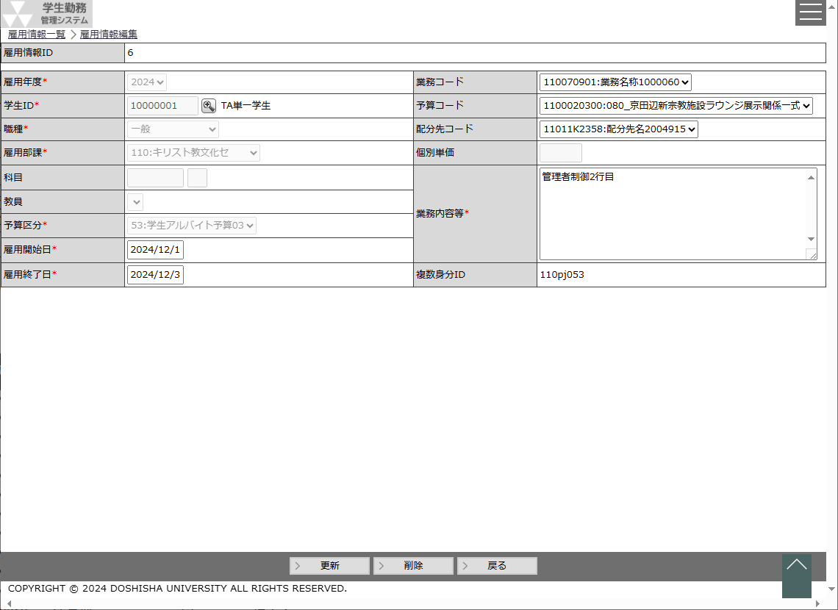
 |  |  |  |  |  |  |  |  |  |  |  |  |  |  |  |  |  |  |  |  |  |  |  |  |  |  |  |  |  |  |  |  |  |  | ・ | 雇用情報を登録・編集・削除する時に使用する。

 |  |  |  |  |  |  |  |  |  |  |  |  |  |  |  |  |  |  |  |  |  |  |  |  |  |  |  |  |  |  |  |  |  | 画面説明 （処理内容・アクション等）

 |  |  |  |  |  |  |  |  |  |  |  |  |  |  |  |  |  |  |  |  |  |  |  |  |  |  |  |  |  |  |  |  |  |  | ・ | 学生検索ボタンを押下すると、社員選択ポップアップを表示する。

 |  |  |  |  |  |  |  |  |  |  |  |  |  |  |  |  |  |  |  |  |  |  |  |  |  |  |  |  |  |  |  |  |  |  | ・ | 科目検索ボタンを押下すると、科目選択ポップアップを表示する。

 |  |  |  |  |  |  |  |  |  |  |  |  |  |  |  |  |  |  |  |  |  |  |  |  |  |  |  |  |  |  |  |  |  |  | ・ | 雇用開始日、雇用終了日のカレンダーを押下すると、
 |  |  |  |  |  |  |  |  |  |  |  |  |  |  |  |  |  |  |  |  |  |  |  |  |  |  |  |  |  |  |  |  |  |  |  | カレンダーを表示する。

 |  |  |  |  |  |  |  |  |  |  |  |  |  |  |  |  |  |  |  |  |  |  |  |  |  |  |  |  |  |  |  |  |  |  | ・ | 職種によって、必須項目が変動する。
 |  |  |  |  |  |  |  |  |  |  |  |  |  |  |  |  |  |  |  |  |  |  |  |  |  |  |  |  |  |  |  |  |  |  |  | ※画面補足説明参照

 |  |  |  |  |  |  |  |  |  |  |  |  |  |  |  |  |  |  |  |  |  |  |  |  |  |  |  |  |  |  |  |  |  |  | ・ | 登録、更新時に雇用年度がシステム日付の年度より過去年度の場合は、
 |  |  |  |  |  |  |  |  |  |  |  |  |  |  |  |  |  |  |  |  |  |  |  |  |  |  |  |  |  |  |  |  |  |  |  | 登録、更新できないようにエラーを表示する。
 |  |  |  |  |  |  |  |  |  |  |  |  |  |  |  |  |  |  |  |  |  |  |  |  |  |  |  |  |  |  |  |  |  |  |  | 「システム日付年度より過去の年度は登録できません。」

リストボックス |  |  |  |  |  |  |  |  |  |  |  |  |  |  |  |  |  |  |  |  |  |  |  |  |  |  |  |  |  |  |  |  |  | 権限による画面制御
項目名 |  |  |  |  |  | 内容 |  |  |  |  |  |  |  |  |  |  |  |  |  |  |  | 並び順
雇用年度 |  |  |  |  |  | 給与支給日マスタの雇用年度をグループ化して表示 |  |  |  |  |  |  |  |  |  |  |  |  |  |  |  | 降順
職種 |  |  |  |  |  | 職種 |  |  |  |  |  |  |  |  |  |  |  |  |  |  |  | 昇順
雇用部課 |  |  |  |  |  | 雇用部課 |  |  |  |  |  |  |  |  |  |  |  |  |  |  |  | 昇順
予算区分 |  |  |  |  |  | 予算区分 |  |  |  |  |  |  |  |  |  |  |  |  |  |  |  | 昇順 |  |  |  |  |  |  |  |  |  |  |  | 一覧の並び順
業務コード |  |  |  |  |  | 業務 |  |  |  |  |  |  |  |  |  |  |  |  |  |  |  | 昇順
予算コード |  |  |  |  |  | 予算 |  |  |  |  |  |  |  |  |  |  |  |  |  |  |  | 昇順
配分先コード |  |  |  |  |  | 配分先 |  |  |  |  |  |  |  |  |  |  |  |  |  |  |  | 昇順

画 面 補 足 説 明

 | 〇個別単価について |  |  |  |  |  |  |  |  |  |  |  |  |  |  |  |  |  |  |  |  | ○入力項目
 |  | 職種からユーザコードマスタ[UC0001]（職種マスタ）を参照し、個別単価設定可否フラグが1（可）の |  |  |  |  |  |  |  |  |  |  |  |  |  |  |  |  |  |  |  | 項目名 |  |  |  |  |  |  |  |  |  |  |  |  |  | 入力必須 |  |  |  |  | 桁数 |  |  | 入力制限等
 |  | 場合、活性にて表示する。個別単価設定可否フラグが0（否）の場合、非活性にて表示する。 |  |  |  |  |  |  |  |  |  |  |  |  |  |  |  |  |  |  |  | 雇用情報ＩＤ |  |  |  |  |  |  |  |  |  |  |  |  |  | × |  |  |  |  | - |  |  | 新規作成：登録時に採番するので空白を表示 編集：登録されている雇用情報ＩＤを表示

 |  | 活性 |  |  |  |  |  |  |  |  |  |  |  |  |  |  |  |  |  |  |  | 雇用年度 |  |  |  |  |  |  |  |  |  |  |  |  |  | 〇 |  |  |  |  | - |  |  | リストボックス ※新規作成の場合、システム日付より年度を設定
 |  |  | 個別単価
 |  |  |  |  |  |  |  |  |  |  |  |  |  |  |  |  |  |  |  |  |  | 学生ID |  |  |  |  |  |  |  |  |  |  |  |  |  | 〇 |  |  |  |  | 11 |  |  | 半角数字
 |  |  |  |  |  |  |  |  |  |  |  |  |  |  |  |  |  |  |  |  |  | 学生氏名 |  |  |  |  |  |  |  |  |  |  |  |  |  | × |  |  |  |  | - |  |  | 表示項目
 |  | 非活性 |  |  |  |  |  |  |  |  |  |  |  |  |  |  |  |  |  |  |  | 職種 |  |  |  |  |  |  |  |  |  |  |  |  |  | 〇 |  |  |  |  | - |  |  | リストボックス
 |  |  | 個別単価 |  |  |  |  |  |  |  |  |  |  |  |  |  |  |  |  |  |  | 雇用部課 |  |  |  |  |  |  |  |  |  |  |  |  |  | 〇 |  |  |  |  | - |  |  | リストボックス

 |  |  |  |  |  |  |  |  |  |  |  |  |  |  |  |  |  |  |  |  |  | ●選択した職種によって科目コードから雇用終了日の制御が異なる
 | 〇 | 登録モード、編集モードの切替 |  |  |  |  |  |  |  |  |  |  |  |  |  |  |  |  |  |  |  | 職種：TA・SA
 |  | 雇用情報マスタ画面の新規作成ボタンを押下し、雇用情報編集画面を表示した場合は、登録モードとする。 |  |  |  |  |  |  |  |  |  |  |  |  |  |  |  |  |  |  |  | 科目コード |  |  |  |  |  |  |  |  |  |  |  |  |  | 〇 |  |  |  |  | 8 |  |  | 半角数字
 |  | 雇用情報マスタ画面の選択ボタンを押下し、雇用情報編集画面を表示した場合は、編集モードとする。 |  |  |  |  |  |  |  |  |  |  |  |  |  |  |  |  |  |  |  | クラスコード |  |  |  |  |  |  |  |  |  |  |  |  |  | 〇 |  |  |  |  | 3 |  |  | 半角数字
 |  | 登録モード、編集モードではフッタ部のボタンの表示を変更する。 |  |  |  |  |  |  |  |  |  |  |  |  |  |  |  |  |  |  |  | 科目名 |  |  |  |  |  |  |  |  |  |  |  |  |  | × |  |  |  |  | - |  |  | 表示項目
 |  |  |  |  |  |  |  |  |  |  |  |  |  |  |  |  |  |  |  |  |  | 教員 |  |  |  |  |  |  |  |  |  |  |  |  |  | 〇 |  |  |  |  | - |  |  | 社員選択ポップアップより教員を選択
 |  | 登録モード |  |  |  |  |  |  |  |  |  |  |  |  |  |  |  |  |  |  |  |  |  |  |  |  |  |  |  |  |  |  |  |  |  |  |  |  |  |  |  |  |  | ※科目を入力/選択時に主担当教員を設定
 |  |  | （ガイダンス行） |  |  |  |  |  |  |  |  |  |  |  |  |  |  |  |  |  |  | 予算区分 |  |  |  |  |  |  |  |  |  |  |  |  |  | 〇 |  |  |  |  | - |  |  | リストボックス
 |  |  |  |  |  |  |  |  |  |  |  |  |  |  |  |  |  |  |  |  |  | 雇用開始日 |  |  |  |  |  |  |  |  |  |  |  |  |  | 〇 |  |  |  |  | - |  |  | 雇用年度と科目より学年暦マスタを参照し自動設定 ※1
 |  |  |  |  |  |  |  |  |  |  |  |  |  |  |  |  |  |  |  |  |  | 雇用終了日 |  |  |  |  |  |  |  |  |  |  |  |  |  | 〇 |  |  |  |  | - |  |  | 雇用年度と科目より学年暦マスタを参照し自動設定 ※1
 |  |  | 登録 |  |  |  |  |  |  |  |  |  |  |  |  |  |  |  |  |  |  | ※1 科目情報（雇用年度（開講年度）、科目コード、クラスコード）から授業の開講期間を求め、
 |  |  |  |  |  |  |  |  |  |  |  |  |  |  |  |  |  |  |  |  |  | 学年暦の期間開始・終了日を使用する。学年暦種別については一律 1:標準 とする。
 |  |  |  |  |  |  |  |  |  |  |  |  |  |  |  |  |  |  |  |  |  |  | 例） |  |  |  | 2023年度 春学期開講科目 ⇒ 20230401～20230920
 |  | 編集モード |  |  |  |  |  |  |  |  |  |  |  |  |  |  |  |  |  |  |  |  |  |  |  |  | 2023年度 秋学期開講科目 ⇒ 20230921～20240331
 |  |  | （ガイダンス行） |  |  |  |  |  |  |  |  |  |  |  |  |  |  |  |  |  |  |  |  |  |  |  | 2023年度 通年開講科目 ⇒ 20230401～20240331

 |  |  |  |  |  |  |  |  |  |  |  |  |  |  |  |  |  |  |  |  |  | 職種：RA・留学生チューター・研究活動等支援員
 |  |  | 更新 |  | 削除 |  |  |  |  |  |  |  |  |  |  |  |  |  |  |  |  | 科目コード |  |  |  |  |  |  |  |  |  |  |  |  |  | × |  |  |  |  | - |  |  | 空白固定
 |  |  |  |  |  |  |  |  |  |  |  |  |  |  |  |  |  |  |  |  |  | クラスコード |  |  |  |  |  |  |  |  |  |  |  |  |  | × |  |  |  |  | - |  |  | 空白固定
 |  |  |  |  |  |  |  |  |  |  |  |  |  |  |  |  |  |  |  |  |  | 科目名 |  |  |  |  |  |  |  |  |  |  |  |  |  | × |  |  |  |  | - |  |  | 空白固定
 |  |  |  |  |  |  |  |  |  |  |  |  |  |  |  |  |  |  |  |  |  | 教員 |  |  |  |  |  |  |  |  |  |  |  |  |  | 〇 |  |  |  |  | - |  |  | 社員選択ポップアップより教員を選択
 |  |  |  |  |  |  |  |  |  |  |  |  |  |  |  |  |  |  |  |  |  | 予算区分 |  |  |  |  |  |  |  |  |  |  |  |  |  | 〇 |  |  |  |  | - |  |  | 固定値 ―（00）
 |  |  |  |  |  |  |  |  |  |  |  |  |  |  |  |  |  |  |  |  |  | 雇用開始日 |  |  |  |  |  |  |  |  |  |  |  |  |  | 〇 |  |  |  |  | - |  |  | 西暦日付
 |  |  |  |  |  |  |  |  |  |  |  |  |  |  |  |  |  |  |  |  |  | 雇用終了日 |  |  |  |  |  |  |  |  |  |  |  |  |  | 〇 |  |  |  |  | - |  |  | 西暦日付

画 面 補 足 説 明

 | ○入力項目（続き） |  |  |  |  |  |  |  |  |  |  |  |  |  |  |  |  |  |  |  |  |  |  |  | 〇複数身分IDの採番ルール
 | 項目名 |  |  |  |  |  |  | 入力必須 |  | 桁数 |  | 入力制限等 |  |  |  |  |  |  |  |  |  |  |  |  |  | 登録する各項目より複数身分IDを採番する
 | 職種：LA
 | 科目コード |  |  |  |  |  |  | × |  | - |  | 空白固定 |  |  |  |  |  |  |  |  |  |  |  |  |  |  |  |  |  |  |  | 1 |  |  | 0 |  |  | 1 |  |  | t |  |  | a |  | 0 |  | 0 | 1
 | クラスコード |  |  |  |  |  |  | × |  | - |  | 空白固定
 | 科目名 |  |  |  |  |  |  | × |  | - |  | 空白固定
 | 教員 |  |  |  |  |  |  | × |  | - |  | 空白固定
 | 予算区分 |  |  |  |  |  |  | 〇 |  | - |  | 固定値 ―（00） |  |  |  |  |  |  |  |  |  |  |  |  |  | 未使用 |  |  | 未使用 |  |  | 雇用部課コード |  |  |  |  |  |  |  |  | 職種コード |  |  |  |  | 学生 |  | 予算区分
 | 雇用開始日 |  |  |  |  |  |  | 〇 |  | - |  | 西暦日付
 | 雇用終了日 |  |  |  |  |  |  | 〇 |  | - |  | 西暦日付 |  |  |  |  |  |  |  |  |  |  |  |  |  | (１）雇用部課コード |  |  |  |  |  |  |  |  |  |  | ： |  | 学生雇用を募集した部課コードを表す。
 | 職種：一般 |  |  |  |  |  |  |  |  |  |  |  |  |  |  |  |  |  |  |  |  |  |  |  |  |  |  |  |  |  |  |  |  |  |  |  |  |  | ※入力されている雇用部課をそのまま設定
 | 科目コード |  |  |  |  |  |  | × |  | - |  | 空白固定 |  |  |  |  |  |  |  |  |  |  |  |  |  | (２）職種コード |  |  |  |  |  |  |  |  |  |  | ： |  | 学生雇用を募集した職種コードを表す。
 | クラスコード |  |  |  |  |  |  | × |  | - |  | 空白固定 |  |  |  |  |  |  |  |  |  |  |  |  |  |  |  |  |  |  |  |  |  |  |  |  |  |  | ※ユーザコードマスタ[UC0001]（職種マスタ）より職種に
 | 科目名 |  |  |  |  |  |  | × |  | - |  | 空白固定 |  |  |  |  |  |  |  |  |  |  |  |  |  |  |  |  |  |  |  |  |  |  |  |  |  |  | 一致する名称3を設定
 | 教員 |  |  |  |  |  |  | × |  | - |  | 空白固定 |  |  |  |  |  |  |  |  |  |  |  |  |  | (３）学生所属コード |  |  |  |  |  |  |  |  |  |  | ： |  | 学生基本の学生所属コード・在学年次を表す。
 | 予算区分 |  |  |  |  |  |  | 〇 |  | - |  | リストボックス（51以降） |  |  |  |  |  |  |  |  |  |  |  |  |  |  |  |  |  |  |  |  |  |  |  |  |  |  | ※学生所属コードの先頭1桁目でコードマスタ[C00003]に
 | 雇用開始日 |  |  |  |  |  |  | 〇 |  | - |  | 西暦日付 |  |  |  |  |  |  |  |  |  |  |  |  |  |  |  |  |  |  |  |  |  |  |  |  |  |  | 一致するコード値名称1を設定
 | 雇用終了日 |  |  |  |  |  |  | 〇 |  | - |  | 西暦日付 |  |  |  |  |  |  |  |  |  |  |  |  |  | (４）予算区分コード |  |  |  |  |  |  |  |  |  |  | ： |  | 学生雇用の予算を表す。
 | 業務コード |  |  |  |  |  |  | △ |  | - |  | リストボックス |  |  |  |  |  |  |  |  |  |  |  |  |  |  |  |  |  |  |  |  |  |  |  |  |  |  | ※入力されている予算区分を設定
 | 予算コード |  |  |  |  |  |  | △ |  | - |  | リストボックス |  |  |  |  |  |  |  |  |  |  |  |  |  |  |  |  |  |  |  |  |  |  |  |  |  |  | ※職種が一般(学生アルバイト)の場合、以下の条件で予算区分コードを
 | 配分先コード |  |  |  |  |  |  | × |  | - |  | リストボックス |  |  |  |  |  |  |  |  |  |  |  |  |  |  |  |  |  |  |  |  |  |  |  |  |  |  |  | 重複チェックを行う。
 | 個別単価 |  |  |  |  |  |  | × |  | 6 |  | 半角数字 |  |  |  |  |  |  |  |  |  |  |  |  |  |  |  |  |  |  |  |  |  |  |  |  |  |  |  |  | 条件
 | 業務内容等 |  |  |  |  |  |  | △ |  | 400 |  |  |  |  |  |  |  |  |  |  |  |  |  |  |  |  |  |  |  |  |  |  |  |  |  |  |  |  |  |  |  | ・ | 同一雇用年度、学生(社員ID)、複数身分IDが設定されている
 | 複数身分ＩＤ |  |  |  |  |  |  | × |  | - |  | 新規作成：登録時に付与するので空白を表示 編集：登録されている複数身分ＩＤを表示 |  |  |  |  |  |  |  |  |  |  |  |  |  |  |  |  |  |  |  |  |  |  |  |  |  |  |  |  |  |  | かつ、同一業務コード、予算コード、配分先コードが
 |  |  |  |  |  |  |  |  |  |  |  |  |  |  |  |  |  |  |  |  |  |  |  |  |  |  |  |  |  |  |  |  |  |  |  |  |  |  |  |  |  |  | 登録されていて、予算区分が不一致の場合、エラーとする。
 |  |  |  |  |  |  |  |  |  |  |  |  |  |  |  |  |  |  |  |  |  |  |  |  |  |  |  |  |  |  |  |  |  |  |  |  |  |  |  |  |  | ・ | 上記以外の場合
 | ・ | 業務コードと予算コードのどちらかが入力されていれば、業務コードと |  |  |  |  |  |  |  |  |  |  |  |  |  |  |  |  |  |  |  |  |  |  |  |  |  |  |  |  |  |  |  |  |  |  |  |  |  |  |  |  | 同一雇用年度、学生(社員ID)、複数身分IDが設定されていて
 |  | 予算コードは必ず、双方の入力がないとエラーとする。 |  |  |  |  |  |  |  |  |  |  |  |  |  |  |  |  |  |  |  |  |  |  |  |  |  |  |  |  |  |  |  |  |  |  |  |  |  |  |  |  | 予算区分が一致する場合、エラーとする。

 | ・ | 業務内容等は職種が一般の場合は、必須項目とする。

 | ●編集モードの場合、以下の項目を非活性とし、編集不可とする。 |  |  |  |  |  |  |  |  |  |  |  |  |  |  | 職種コード |  |  |  |  |  |  |  |  |  |  | 学生所属コード
 | 項目名 |  |  |  |  |  |  |  |  |  |  |  |  |  |  |  | 職種コード |  | 職種 |  | 変換値 |  |  |  |  |  |  | 学生所属コード1桁目 |  |  |  |  |  |  |  |  |  | 課程名称 |  |  |  |  |  |  |  |  |  |  | 在学年次 |  |  | 変換値
 | 雇用年度 |  |  |  |  |  |  |  |  |  |  |  |  |  |  |  | 01 |  | TA |  | ta |  |  |  |  |  |  | 1 |  |  |  |  |  |  |  |  |  | 学部 |  |  |  |  |  |  |  |  |  |  |  |  |  | 0
 | 学生ID |  |  |  |  |  |  |  |  |  |  |  |  |  |  |  | 02 |  | SA |  | sa |  |  |  |  |  |  | 3 |  |  |  |  |  |  |  |  |  | 博士課程 前期課程・修士課程 |  |  |  |  |  |  |  |  |  |  |  |  |  | m
 | 職種 |  |  |  |  |  |  |  |  |  |  |  |  |  |  |  | 03 |  | RA |  | ra |  |  |  |  |  |  | 4 |  |  |  |  |  |  |  |  |  | 博士課程 後期課程 |  |  |  |  |  |  |  |  |  |  |  |  |  | d
 | 雇用部課 |  |  |  |  |  |  |  |  |  |  |  |  |  |  |  | 04 |  | LA |  | la |  |  |  |  |  |  | 5 |  |  |  |  |  |  |  |  |  | 博士課程 一貫制 |  |  |  |  |  |  |  |  |  |  | 2年次未満 |  |  | m
 | 予算区分 |  |  |  |  |  |  |  |  |  |  |  |  |  |  |  | 05 |  | 留学生チューター |  | is |  |  |  |  |  |  | 5 |  |  |  |  |  |  |  |  |  | 博士課程 一貫制 |  |  |  |  |  |  |  |  |  |  | 3年次以上 |  |  | d
 |  |  |  |  |  |  |  |  |  |  |  |  |  |  |  |  | 06 |  | 研究活動等支援員 |  | rs |  |  |  |  |  |  | 6 |  |  |  |  |  |  |  |  |  | 専門職学位課程 |  |  |  |  |  |  |  |  |  |  |  |  |  | m
 |  |  |  |  |  |  |  |  |  |  |  |  |  |  |  |  | 51 |  | 一般 |  | pj |  |  |  |  |  |  | 9 |  |  |  |  |  |  |  |  |  | その他 |  |  |  |  |  |  |  |  |  |  |  |  |  | 0

画 面 補 足 説 明

 | ○エラーメッセージ |  |  |  |  |  |  |  |  |  |  |  |  |  |  |  |  |  |  |  |  | ○職種が一般（学生アルバイト）の予算区分の重複チェック
 |  | エラー条件 |  |  |  |  |  |  |  |  |  | エラーメッセージ |  |  |  |  |  |  |  |  |  |  | ・ | 同一雇用年度、学生(社員ID)、複数身分IDが設定されている、かつ、同一業務コード、予算コード、
 |  | 職種が51（一般）且つ、業務内容等が空の場合 |  |  |  |  |  |  |  |  |  | 業務内容等を入力してください。 |  |  |  |  |  |  |  |  |  |  |  | 配分先コードが登録されていて、予算区分が不一致の場合、エラーとする。

 |  | 業務コード選択済み、且つ、予算コードが未選択の場合 |  |  |  |  |  |  |  |  |  | 予算コードを入力してください。 |  |  |  |  |  |  |  |  |  |  |  | 入力された情報
 |  |  |  |  |  |  |  |  |  |  |  |  |  |  |  |  |  |  |  |  |  |  |  |  | 5 |  | 1 |  |  | 101250000 |  |  |  |  |  | 1010005500 |  |  |  |  |  | 2004915
 |  | 業務コード未選択、且つ、予算コードが選択済みの場合 |  |  |  |  |  |  |  |  |  | 業務コードを入力してください。
 |  |  |  |  |  |  |  |  |  |  |  |  |  |  |  |  |  |  |  |  |  |  |  |  | 予算区分 |  |  |  |  | 業務コード |  |  |  |  |  | 予算コード |  |  |  |  |  | 配分先コード
 |  | 入力・選択された社員IDが学生でない場合 |  |  |  |  |  |  |  |  |  | 指定された社員IDは存在しません。
 |  |  |  |  |  |  |  |  |  |  |  |  |  |  |  |  |  |  |  |  |  |  |  | 条件：同一雇用年度、学生
 |  | 授業担当マスタに登録されていない科目・クラスコードを入力した場合 |  |  |  |  |  |  |  |  |  | 指定された科目は存在しません。 |  |  |  |  |  |  |  |  |  |  |  |  | 登録済みの複数身分IDが以下の場合
 |  |  |  |  |  |  |  |  |  |  |  |  |  |  |  |  |  |  |  |  |  |  |  |  | 1 |  | 0 |  | 1 |  | p |  | j |  | 0 |  | 5 |  | 1 |  |  | 101250000 |  |  |  |  | 1010005500 |  |  | 2004915
 |  | 個別単価が最低給与単価※１を下回っていた場合 |  |  |  |  |  |  |  |  |  | 入力された個別単価は最低給与単価を下回っています。 |  |  |  |  |  |  |  |  |  |  |  |  |  |  |  |  |  |  |  |  |  |  |  |  |  |  |  |  |  |  |  |  |  |  |  |  |  |  |  |  | 登録OK
 |  |  |  |  |  |  |  |  |  |  |  |  |  |  |  |  |  |  |  |  |  |  |  |  | 雇用部課コード |  |  |  |  |  | 職種コード |  |  |  | 学生 |  | 予算区分 |  |  |  |  | 業務コード |  |  |  |  | 予算コード |  |  | 配分先コード
 |  | 雇用年度がシステム日付から見た年度より過去の場合 |  |  |  |  |  |  |  |  |  | システム日付年度より過去の年度は登録できません。
 |  |  |  |  |  |  |  |  |  |  |  |  |  |  |  |  |  |  |  |  |  |  |  |  | 登録済みの複数身分IDが以下の場合
 |  | 予算区分が重複している場合※２ |  |  |  |  |  |  |  |  |  | 指定された予算区分は既に存在しています。 |  |  |  |  |  |  |  |  |  |  |  |  | 1 |  | 0 |  | 1 |  | p |  | j |  | 0 |  | 5 |  | 2 |  |  | 101250000 |  |  |  |  | 1010005500 |  |  | 2004915
 |  |  |  |  |  |  |  |  |  |  |  |  |  |  |  |  |  |  |  |  |  |  |  |  |  |  |  |  |  |  |  |  |  |  |  |  |  |  |  |  |  |  |  |  |  |  |  |  |  |  |  |  | 登録NG
 |  | ※１.最低給与単価はユーザコードマスタ[UC0001]の職種別に最低給与単価[コード値名称５]を使用 |  |  |  |  |  |  |  |  |  |  |  |  |  |  |  |  |  |  |  |  |  |  | 雇用部課コード |  |  |  |  |  | 職種コード |  |  |  | 学生 |  | 予算区分 |  |  |  |  | 業務コード |  |  |  |  | 予算コード |  |  | 配分先コード
 |  | ※２.予算区分の重複条件については、右記参照
 |  |  |  |  |  |  |  |  |  |  |  |  |  |  |  |  |  |  |  |  |  |  | ・ | 上記以外の場合
 |  |  |  |  |  |  |  |  |  |  |  |  |  |  |  |  |  |  |  |  |  |  |  | 同一雇用年度、学生(社員ID)、複数身分IDが設定されていて
 | ○ワーニングメッセージ |  |  |  |  |  |  |  |  |  |  |  |  |  |  |  |  |  |  |  |  |  |  | 予算区分が一致する場合、エラーとする。
 |  | ワーニング条件 |  |  |  |  |  |  |  |  |  | ワーニングメッセージ
 |  | 職種が01（TA）又は02（SA）且つ、授業担当マスタに登録されていない教員コードを入力した場合 |  |  |  |  |  |  |  |  |  | 指定された教員は科目担当教員ではありません。問題がなければ登録を押してください。 |  |  |  |  |  |  |  |  |  |  |  | 入力された情報
 |  |  |  |  |  |  |  |  |  |  |  |  |  |  |  |  |  |  |  |  |  |  |  |  | 5 |  | 1 |  |  | 101250000 |  |  |  |  |  | 1010005500

 |  |  |  |  |  |  |  |  |  |  |  |  |  |  |  |  |  |  |  |  |  |  |  |  | 予算区分 |  |  |  |  | 業務コード |  |  |  |  |  | 予算コード |  |  |  |  |  | 配分先コード

 |  |  |  |  |  |  |  |  |  |  |  |  |  |  |  |  |  |  |  |  |  |  |  | 条件：同一雇用年度、学生
 |  |  |  |  |  |  |  |  |  |  |  |  |  |  |  |  |  |  |  |  |  |  |  |  | 登録済みの複数身分IDが以下の場合
 |  |  |  |  |  |  |  |  |  |  |  |  |  |  |  |  |  |  |  |  |  |  |  |  | 1 |  | 0 |  | 1 |  | p |  | j |  | 0 |  | 5 |  | 1 |  |  | 101250000 |  |  |  |  | 1010005500 |  |  | 2004915
 |  |  |  |  |  |  |  |  |  |  |  |  |  |  |  |  |  |  |  |  |  |  |  |  |  |  |  |  |  |  |  |  |  |  |  |  |  |  |  |  |  |  |  |  |  |  |  |  |  |  |  |  | 登録NG
 |  |  |  |  |  |  |  |  |  |  |  |  |  |  |  |  |  |  |  |  |  |  |  |  | 雇用部課コード |  |  |  |  |  | 職種コード |  |  |  | 学生 |  | 予算区分 |  |  |  |  | 業務コード |  |  |  |  | 予算コード |  |  | 配分先コード

 |  |  |  |  |  |  |  |  |  |  |  |  |  |  |  |  |  |  |  |  |  |  |  |  | 登録済みの複数身分IDが以下の場合
 |  |  |  |  |  |  |  |  |  |  |  |  |  |  |  |  |  |  |  |  |  |  |  |  | 1 |  | 0 |  | 1 |  | p |  | j |  | 0 |  | 5 |  | 2 |  |  | 101250000 |  |  |  |  | 1010005500 |  |  | 2004915
 |  |  |  |  |  |  |  |  |  |  |  |  |  |  |  |  |  |  |  |  |  |  |  |  |  |  |  |  |  |  |  |  |  |  |  |  |  |  |  |  |  |  |  |  |  |  |  |  |  |  |  |  | 登録OK
 |  |  |  |  |  |  |  |  |  |  |  |  |  |  |  |  |  |  |  |  |  |  |  |  | 雇用部課コード |  |  |  |  |  | 職種コード |  |  |  | 学生 |  | 予算区分 |  |  |  |  | 業務コード |  |  |  |  | 予算コード |  |  | 配分先コード

画 面 補 足 説 明

 | ○リストボックス
 |  | 【雇用年度】 |  |  |  |  |  |  |  |  | 【職種】 |  |  |  |  |  |  |  |  |  | 【雇用部課】
 |  |  | 雇用年度 |  |  |  |  |  | ▼ |  |  | 職種 |  |  |  |  |  |  |  | ▼ |  | 雇用部課 |  |  |  |  |  |  |  |  |  |  |  |  |  |  |  |  |  |  |  |  |  |  | ▼
 |  |  |  |  |  |  | 2023 |  |  |  |  |  |  |  |  | TA |  |  |  |  |  |  |  |  |  |  |  |  |  | 101：法人事務室
 |  |  |  |  |  |  | 2022 |  |  |  |  |  |  |  |  | SA |  |  |  |  |  |  |  |  |  |  |  |  |  | 102：監査室
 |  |  |  |  |  |  | 2021 |  |  |  |  |  |  |  |  | RA |  |  |  |  |  |  |  |  |  |  |  |  |  | 103：募金課
 |  |  |  |  |  |  |  |  |  |  |  |  |  |  |  | LA |  |  |  |  |  |  |  |  |  |  |  |  |  | 104：150周年記念事務室
 |  |  |  |  |  |  |  |  |  |  |  |  |  |  |  | 留学生チューター |  |  |  |  |  |  |  |  |  |  |  |  |  | ・
 |  |  |  |  |  |  |  |  |  |  |  |  |  |  |  | 研究活動等支援員 |  |  |  |  |  |  |  |  |  |  |  |  |  | ・
 |  |  |  |  |  |  |  |  |  |  |  |  |  |  |  | 一般 |  |  |  |  |  |  |  |  |  |  |  |  |  | ・

 |  | 【予算区分】
 |  |  | 予算区分 |  |  |  |  |  |  |  |  |  | ▼
 |  |  |  |  |  |  | 00：-
 |  |  |  |  |  |  | 01：TA 学部
 |  |  |  |  |  |  | 02：TA 大学院
 |  |  |  |  |  |  | 03：プロジェクト科目
 |  |  |  |  |  |  | ・
 |  |  |  |  |  |  | ・
 |  |  |  |  |  |  | ・

 |  | 【業務コード】 |  |  |  |  |  |  |  |  |  |  |  | 【予算コード】 |  |  |  |  |  |  |  |  |  |  |  |  |  |  |  | 【配分先コード】
 |  |  | 業務コード |  |  |  |  |  |  |  |  |  | ▼ |  | 予算コード |  |  |  |  |  |  |  |  |  |  |  | ▼ |  |  |  | 配分先コード |  |  |  |  |  |  |  |  |  |  |  |  |  |  |  |  |  |  | ▼
 |  |  |  |  |  |  | 業務コード：業務名 |  |  |  |  |  |  |  |  |  |  |  | 予算コード：予算名 |  |  |  |  |  |  |  |  |  |  |  |  |  |  |  |  |  |  |  | 配分先コード：配分先名
 |  |  |  |  |  |  | 業務コード：業務名 |  |  |  |  |  |  |  |  |  |  |  | 予算コード：予算名 |  |  |  |  |  |  |  |  |  |  |  |  |  |  |  |  |  |  |  | 配分先コード：配分先名
 |  |  |  |  |  |  | 業務コード：業務名 |  |  |  |  |  |  |  |  |  |  |  | 予算コード：予算名 |  |  |  |  |  |  |  |  |  |  |  |  |  |  |  |  |  |  |  | 配分先コード：配分先名

 |  |  | ※部署連番で業務マスタを抽出して表示する |  |  |  |  |  |  |  |  |  |  |  | ※部署連番で予算マスタを抽出して表示する |  |  |  |  |  |  |  |  |  |  |  |  |  |  |  | ※部署連番で配分先マスタを抽出して表示する
 |  |  |  |  |  |  |  |  |  |  |  |  |  |  | ※業務コードで予算マスタを抽出して表示する

 | 〇 | 業務・予算・配分先コードのリストボックスについて
 |  |  | 編集モードで業務・予算・配分先コードを表示する場合、管理者限定機能で雇用情報を取り込むと、雇用部課が各マスタと一致しないケースが存在する。
 |  |  | そのため、管理者限定機能で雇用情報を作成・更新した場合は、業務・予算・配分先コードを非活性で表示する。

